Sheet1
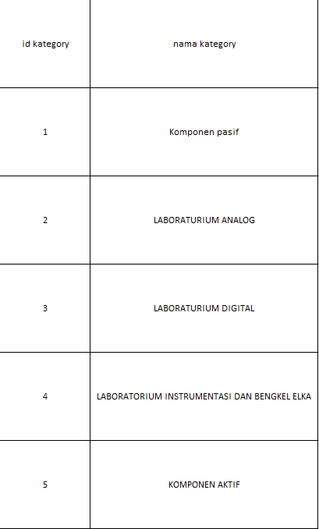
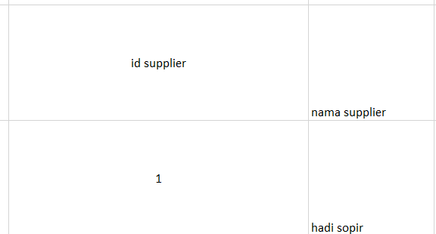
no | nama | jumlah | category_id | supplier_id | deskripsi

